Відстеження ремонту автомобіля
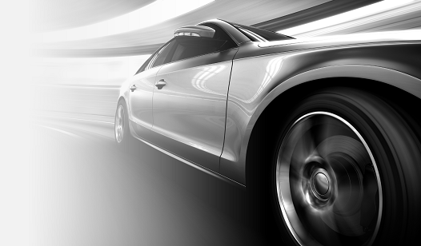
ВІДСТЕЖЕННЯ РЕМОНТУ АВТОМОБІЛЯ
ЗАГАЛЬНИЙ ПІДСУМОК | 38,012.08₴
ПІДСУМОК РЕМОНТУ ТРАНСПОРТНОГО ЗАСОБУ 1 | 32,256.88₴ | ВАРТІСТЬ ТРАНСПОРТНОГО ЗАСОБУ 1 | 112,000.00₴ | ТРАНСПОРТНОГО ЗАСОБУ 1
ПІДСУМОК РЕМОНТУ ТРАНСПОРТНОГО ЗАСОБУ 2 | 5,755.20₴ | ВАРТІСТЬ ТРАНСПОРТНОГО ЗАСОБУ 2 | 56,000.00₴ | ТРАНСПОРТНОГО ЗАСОБУ 2
ДАТА | СУМА | ТРАНСПОРТНИЙ ЗАСІБ | МІСЦЕ ПРОВЕДЕННЯ | ОПИС
2016-04-20 | 5,056.88₴ | ТРАНСПОРТНОГО ЗАСОБУ 1 | Дилер | Замінений радіатор
2017-10-02 | 3,118.96₴ | ТРАНСПОРТНОГО ЗАСОБУ 2 | Шиномонтаж | 4 нових шини
2017-05-25 | 27,200.00₴ | ТРАНСПОРТНОГО ЗАСОБУ 1 | Автосервіс | Ремонт пошкоджень
2018-03-31 | 719.92₴ | ТРАНСПОРТНОГО ЗАСОБУ 2 | Шиномонтаж | Відрегульований розвал-сходження
2018-06-29 | 1,916.32₴ | ТРАНСПОРТНОГО ЗАСОБУ 2 | Дилер | Перевірка та регулювання через 160 934 км

